1.รวม
 |  | โครงการภายใต้เป้าหมายแผนแม่บทย่อย: 050202 การเป็นจุดหมายปลายทางในการจัดการประชุมนานาชาติของไทย
โครงการที่ปรากฎเป็นโครงการที่ผ่านการอนุมัติจากผู้บริหาร (M7) ของหน่วยงานเท่านั้น (ข้อมูล ณ เดือนมีนาคม 2565)
กรุณา Log in เข้าระบบ eMENSCR ก่อนดำเนินการ Click ที่ link โครงการนั้น ๆ
หมายเหตุ : หากไม่ Login จะไม่สามารถดูรายละเอียดโครงการได้

องค์ประกอบ | ปัจจัย | ชื่อโครงการ / การดำเนินงาน | ปีงบประมาณ | วันที่เริ่มต้นโครงการ | วันที่สิ้นสุดโครงการ | หน่วยงานระดับกองหรือเทียบเท่า | หน่วยงานระดับกรมหรือเทียบเท่า | หน่วยงานระดับกระทรวงหรือเทียบเท่า | ประเภทโครงการ | องค์ประกอบ | ปัจจัย
050202V01 | 050202V01F01 | โครงการบริหารศูนย์การประชุมแห่งชาติสิริกิติ์ | 2562 | ตุลาคม 2561 | กันยายน 2611 | กองบริหารที่ราชพัสดุกรุงเทพมหานคร | กรมธนารักษ์ | กระทรวงการคลัง |  | 050202V01 | 050202V01F01
050202V02 | 050202V02F03 | ติดตั้งอุปกรณ์อำนวยความปลอดภัย ทางหลวงหมายเลข 2401 ตอนหนองไผ่-ซับพรุทรากม.0+557-กม.16+594 | 2564 | ตุลาคม 2563 | กันยายน 2564 | แขวงทางหลวงเพชรบูรณ์ที่ 2 (บึงสามพัน) | กรมทางหลวง | กระทรวงคมนาคม |  | 050202V02 | 050202V02F03
050202V01 | 050202V01F05 | โครงการพัฒนาด้านสังคม กิจกรรมหลัก ยกระดับโครงสร้างองค์กรทุกภาคส่วนมุ่งสู่เมืองคุณภาพสูง ที่มีความหลากหลาย เมืองอัจฉริยะ (SMART City) เมืองแห่งไมซ์ (MICE City) เมืองแห่งศิลปะ (Art City) เมืองแห่งความปลอดภัย (Safe City) กิจกรรมย่อย การบริหารจัดการสถาบันเครือข่ายเพื่อขับเคลื่อนจังหวัดนครราชสีมา ด้าน MICE City | 2564 | พฤศจิกายน 2563 | มีนาคม 2564 | สำนักงานอธิการบดี | มหาวิทยาลัยราชภัฏนครราชสีมา | กระทรวงการอุดมศึกษา วิทยาศาสตร์ วิจัยและนวัตกรรม |  | 050202V01 | 050202V01F05
050202V02 | 050202V02F01 | โครงการส่งเสริมการจัดประชุมส่งเสริมการท่องเที่ยวระดับภูมิภาคอาเซียน | 2565 | ตุลาคม 2564 | กันยายน 2565 | สำนักงานการท่องเที่ยวและกีฬาจังหวัดสุราษฎร์ธานี | สำนักงานปลัดกระทรวงการท่องเที่ยวและกีฬา | กระทรวงการท่องเที่ยวและกีฬา |  | 050202V02 | 050202V02F01
050202V01 | 050202V01F05 | โครงการพัฒนาด้านสังคม กิจกรรมหลัก ยกระดับโครงสร้างองค์กรทุกภาคส่วน มู่งสู่ เมืองคุณภาพสูง ที่มีความหลากหลาย เมืองอัจฉริยะ (SMART City) เมืองแห่งไมซ์ (MICE City) เมืองแห่งศิลปะ (Art City) เมืองแห่งความปลอดภัย (Safe City) กิจกรรมย่อย ส่งเสริมและเพิ่มขีดความสามารถของโคราชเมืองไมซ์ (Korat MICE City) เพื่อเชื่อมโยงไมซ์ในภาคตะวันออกเฉียงเหนือผ่านกลไกสถาบันเครือข่ายไมซ์จังหวัดนครราชสีมา | 2565 | ธันวาคม 2564 | มีนาคม 2565 | สถาบันวิจัยไม้กลายเป็นหินฯ | มหาวิทยาลัยราชภัฏนครราชสีมา | กระทรวงการอุดมศึกษา วิทยาศาสตร์ วิจัยและนวัตกรรม |  | 050202V01 | 050202V01F05
050202V02 | 050202V02F02 | โครงการพัฒนากลไกการจัดเก็บและรายงานข้อมูลการจัดประชุมนานาชาติ ของไมซ์ซิตี้เข้าสู่สมาคมส่งเสริมการประชุมนานาชาติ (ICCA) | 2566 | ตุลาคม 2565 | กันยายน 2566 | สำนักงานอธิการบดี | มหาวิทยาลัยเทคโนโลยีราชมงคลล้านนา | กระทรวงการอุดมศึกษา วิทยาศาสตร์ วิจัยและนวัตกรรม | ข้อเสนอโครงการสำคัญ 2566 ที่ผ่านเข้ารอบ | 050202V02 | 050202V02F02
050202V03 | 050202V03F02 | การสนับสนุนการประมูลสิทธิ์การประชุมนานาชาติสำคัญ“One Ministry One Convention" | 2566 | ตุลาคม 2565 | กันยายน 2566 |  | สำนักงานส่งเสริมการจัดประชุมและนิทรรศการ (องค์การมหาชน) | สำนักนายกรัฐมนตรี | ข้อเสนอโครงการสำคัญ 2566 ที่ผ่านเข้ารอบ | 050202V03 | 050202V03F02
050202V02 | 050202F0201 |  |  |  |  |  |  |  |  | 050202V02 | 050202F0201
050202V02 | 050202F0203 |  |  |  |  |  |  |  |  | 050202V02 | 050202F0203
050202V03 | 050202F0301 |  |  |  |  |  |  |  |  | 050202V03 | 050202F0301
050202V03 | 050202F0303 |  |  |  |  |  |  |  |  | 050202V03 | 050202F0303
050202V03 | 050202F0304 |  |  |  |  |  |  |  |  | 050202V03 | 050202F0304
050202V04 | 050202F0401 |  |  |  |  |  |  |  |  | 050202V04 | 050202F0401
050202V04 | 050202F0402 |  |  |  |  |  |  |  |  | 050202V04 | 050202F0402
050202V04 | 050202F0403 |  |  |  |  |  |  |  |  | 050202V04 | 050202F0403

3.Pivot VC
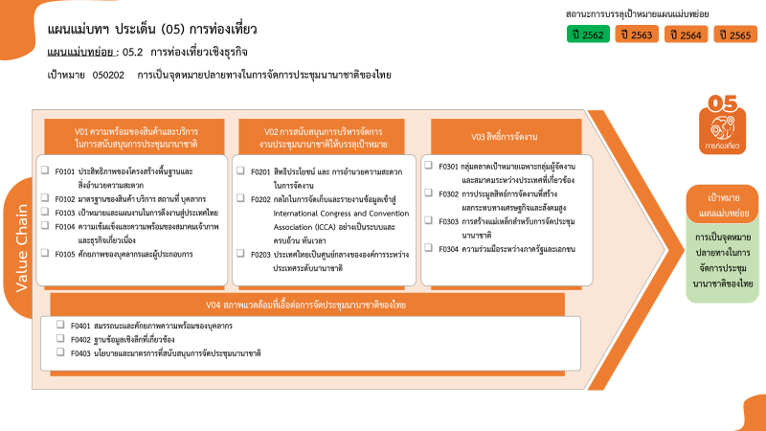
Count of ชื่อโครงการ / การดำเนินงาน | ปีงบประมาณ
Row Labels | 2562 | 2564 | 2565 | 2566 | รวมจำนวนโครงการทั้งหมด
050202V01 | 1 | 1 | 1 |  | 3
050202V01F01 | 1 |  |  |  | 1
050202V01F05 |  | 1 | 1 |  | 2
050202V02 |  | 1 | 1 | 1 | 3
050202V02F01 |  |  | 1 |  | 1
1 โครงการ
0 โครงการ
0 โครงการ
0 โครงการ
2 โครงการ
รวมทั้งสิ้น 7 โครงการ
1 โครงการ
1 โครงการ
1 โครงการ
1 โครงการ
0 โครงการ
0 โครงการ
0 โครงการ
0 โครงการ
0 โครงการ
0 โครงการ
050202V02F02 |  |  |  | 1 | 1
050202V02F03 |  | 1 |  |  | 1
050202V03 |  |  |  | 1 | 1
050202V03F02 |  |  |  | 1 | 1
รวมจำนวนโครงการทั้งหมด | 1 | 2 | 2 | 2 | 7

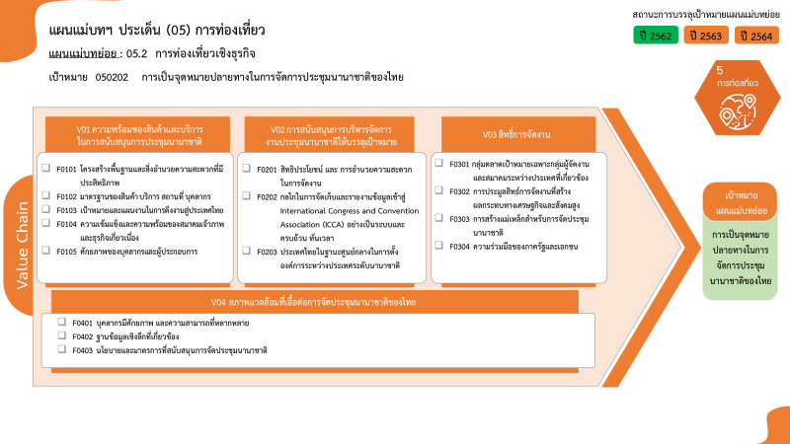

1 โครงการ
0 โครงการ
0 โครงการ
0 โครงการ
2 โครงการ
รวมทั้งสิ้น 7 โครงการ
1 โครงการ
1 โครงการ
1 โครงการ
1 โครงการ
0 โครงการ
0 โครงการ
0 โครงการ
0 โครงการ
0 โครงการ
0 โครงการ

